ÍTEM 7
UNIVERSIDAD TECNOLÓGICA DE PEREIRA
BIENES Y SUMINISTROS
INVITACIÓN PUBLICA BS - 10 DE 2023
“COMPRA DE EQUIPOS PARA EL LABORATORIO DE ANÁLISIS DE AGUA Y ALIMENTOS"
ANEXO 7 - ESPECIFICACIONES TÉCNICAS Y PRESENTACIÓN DE OFERTA

ÍTEM 7 "MESAS Y PUERTAS EN ACERO INOXIDABLE Y CERRADURAS"

SUBÍITEM | NOMBRE DEL ELEMENTO | ESPECIFICACIÓN Y/O REFERENCIA | MARCA O REFERENCIA | UD MEDIDA | CANT | DESCRIPCION MARCA/ REFERENCIA/ESPECIFICACIONES OFERTADAS | PRECIO UNITARIO (ANTES DE IVA) | PORCENTAJE IVA ( % ) | VALOR IVA | PRECIO UNITARIO IVA INCLUÍDO | TOTAL IVA INCLUIDO | TIEMPO DE ENTREGA (Días Calendario) | GARANTÍA (MÍNIMO 1 AÑO) | IMÁGENES DE REFERENCIA
1 | Puertas Para Mesones | Fabricadas en acero inoxidable AISI 304. Puertas frontales elaboradas mediante lamina calibre 20, con tambor en 22 corredizas o batientes con cerrojo. Instalados en mesas existentes.Se miden y se pagan por m lineal instalado en mesones requeridos. | - | Metro | 2 |  |  | 19% | $ - | $ - | $ - |  |  | 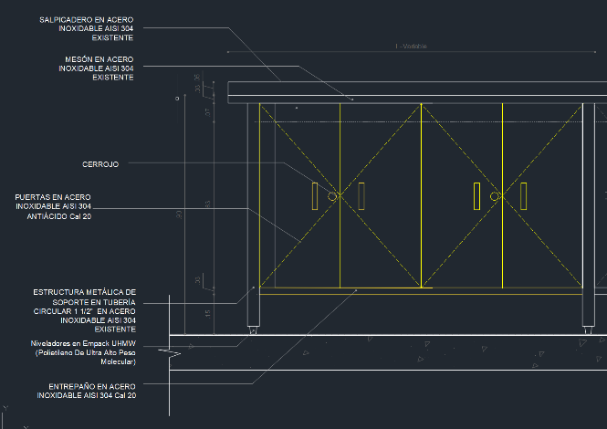
2 | Cerrojos Para Puertas En Mesones | Cerradura niquelada para mueble, instalado en una de las puertas del par.Dos (2) fallebas, en acero inoxidable, instalado en una de las puertas del par.Intervencion de las puertas para instalacion de cerradura. | - | Unidad | 40 |  |  | 19% | $ - | $ - | $ - |  |  | 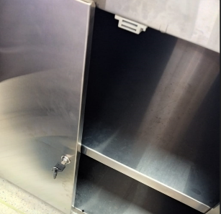 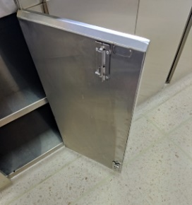
3 | Puertas Para Mesones | Fabricadas en acero inoxidable AISI 304. Puertas frontales elaboradas mediante lamina calibre 20, con tambor en 22 corredizas o batientes con cerrojo. Instalados en mesas existentes.Se miden y se pagan por m lineal instalado en mesones requeridos. | - | Metro | 3 |  |  | 19% | $ - | $ - | $ - |  |  | 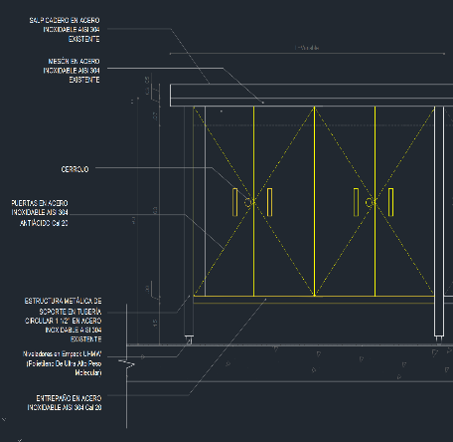
4 | Mesa Central 210 | Fabricada en acero inoxidable AISI 304. Cubierta principal elaborada mediante lamina calibre 18, con refuerzos inferiores en elmismo material, sin salpicadero. Panel perimetral inferior, elaborado mediante lamina calibre 20, con altura de 0.10 [m]. Estructura inferior elaborada mediante tubo cuadrado de 1 Cuatro (4) patas elaboradas mediante tubo cuadrado de 1 , con niveladores en empack.Medidas Generales: 2.10 X 1.20 X 0.90 [m] (Largo X Ancho X Altura). | - | Metro | 2.1 |  |  | 19% | $ - | $ - | $ - |  |  | 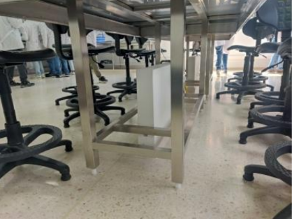 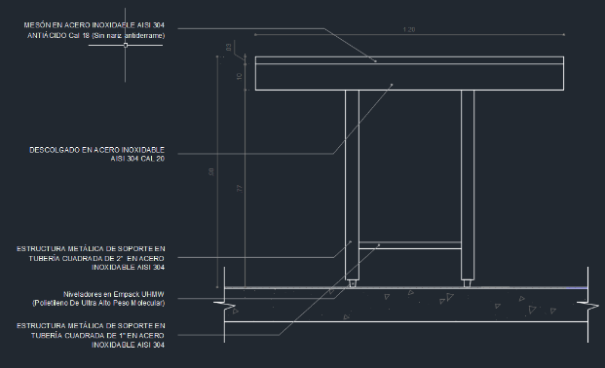 | 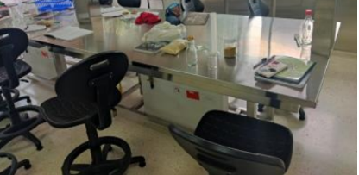
5 | Mesa Con Entrepano Piso Y Puertas | Fabricadas en acero inoxidable AISI 304. Cubierta principal elaborada mediante lamina calibre 18, con refuerzos inferiores en el mismo material, salpicadero de 0.05 [m] en su altura. Entrepaño piso elaborado mediante lamina calibre 20, con refuerzos inferiores en el mismo material. Entrepaño medio elaborado mediante lamina calibre 20, con refuerzos inferiores en el mismo material con longitud igual a la mitad de la longitud total de la mesa.Â¿ Patas elaboradas mediante tubo de 1 1/2, con niveladores en empack. Puertas frontales elaboradas mediante lamina calibre 20, con tambor en 22 corredizas o batientes con cerrojo. | - | Metro | 5 |  |  | 19% | $ - | $ - | $ - |  |  | 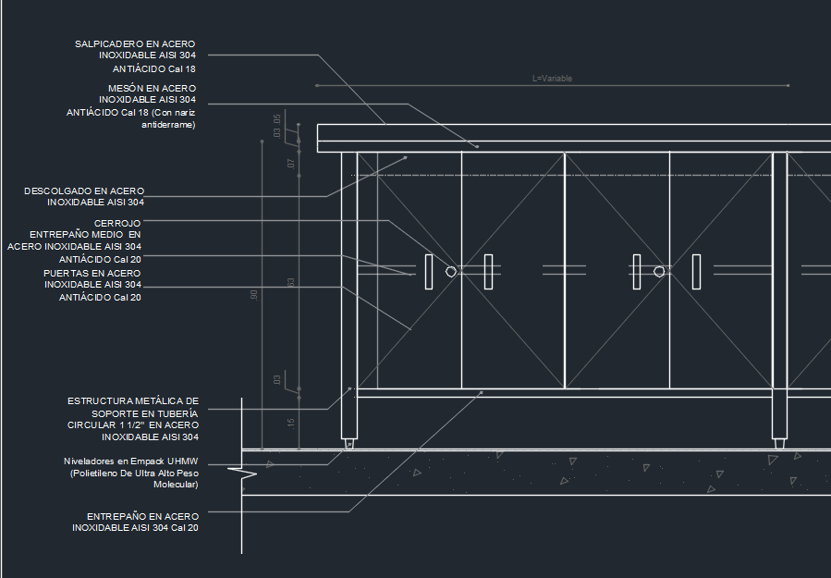
6 | Mesa Con Entrepano Medio De 30cm | Fabricadas en acero inoxidable AISI 304. Cubierta principal elaborada mediante lamina calibre 18, con refuerzos inferiores en el mismo material, salpicadero de 0.05 [m] en su altura. Entrepano medio con ancho de 0.30 [m]. Patas elaboradas mediante tubo de 1 1/2, con niveladores en empack. Instaladas en sitio. | - | Metro | 6.77 |  |  | 19% | $ - | $ - | $ - |  |  | 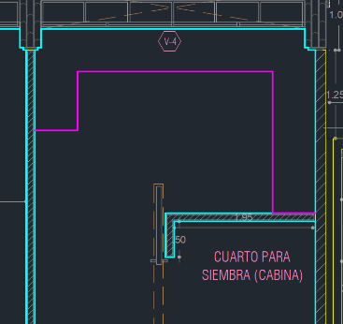 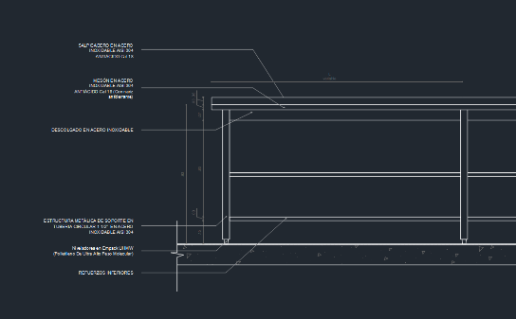
VALOR TOTAL OFERTA |  |  |  |  |  |  |  |  |  |  | $ 0.00

OBSERVACIÓN

NOMBRE EMPRESA
NIT
NOMBRE REPRESENTANTE LEGAL
FIRMA
FECHA

